Лист1
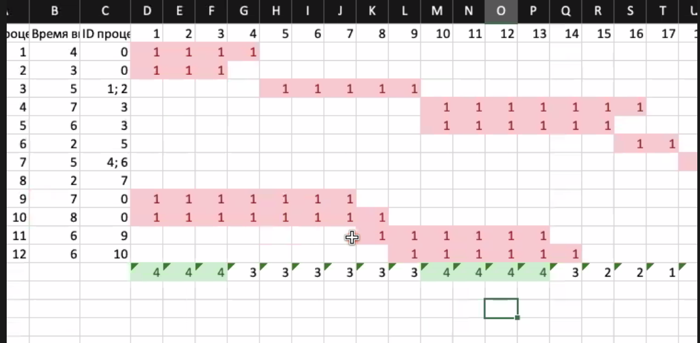
ID процесса B | Время выполнения процесса B (мс) | ID процессов A | 1 | 2 | 3 | 4 | 5 | 6 | 7 | 8 | 9 | 10 | 11 | 12 | 13 | 14 | 15 | 16 | 17 | 18 | 19 | 20 | 21 | 22
1 | 4 | 0 | 1 | 1 | 1 | 1
2 | 3 | 0 | 1 | 1 | 1
3 | 5 | 1; 2 |  |  |  |  | 1 | 1 | 1 | 1 | 1
4 | 7 | 3 |  |  |  |  |  |  |  |  |  | 1 | 1 | 1 | 1 | 1 | 1 | 1
5 | 6 | 3 |  |  |  |  |  |  |  |  |  | 1 | 1 | 1 | 1 | 1 | 1
6 | 2 | 5 |  |  |  |  |  |  |  |  |  |  |  |  |  |  |  | 1 | 1
7 | 5 | 4; 6 |  |  |  |  |  |  |  |  |  |  |  |  |  |  |  |  |  | 1 | 1 | 1 | 1 | 1
8 | 2 | 7
9 | 7 | 0 | 1 | 1 | 1 | 1 | 1 | 1 | 1
10 | 8 | 0 | 1 | 1 | 1 | 1 | 1 | 1 | 1 | 1
11 | 6 | 9 |  |  |  |  |  |  |  | 1 | 1 | 1 | 1 | 1 | 1
12 | 6 | 10 |  |  |  |  |  |  |  |  | 1 | 1 | 1 | 1 | 1 | 1
 | Колисчество выполняемых параллельно |  | 4 | 4 | 4 | 3 | 3 | 3 | 3 | 3 | 3 | 4 | 4 | 4 | 4 | 3 | 2 | 2 | 1 | 1 | 1 | 1 | 1 | 1

 | Эти процессы не от чего не зависят
От них зависят | 3-8 зависят
От них зависят | 11-12 зависят
 |  |  |  | ВЫВОД
 |  |  |  | Продвигав одну группу процессов посчитали, что больше семи мс не может выполняться 4 процесса одновременно

